工作表1
out | 焦距 | focal length | 16.285714286 | mm | Magnify(放大倍数) | 0.081428571429
in |  | SensorSize(V) | 5.7 | mm | ImageSize(H)(图片长边像素数) | 2500 | pixel
 | 工作距离 | WD | 200 | mm | RealSensorSize(相机芯片长边尺寸) | 5.7 | um
 | 视场 | FOV(V) | 70 | mm | Resolution(分辨率) | 70 | um
 |  |  |  |  | Resolution(分辨率) | 0.07 | mm(1条 1丝)
out | 工作距离 | WD | 56.140350877 | mm
in | 焦距 | focal length | 4 | mm
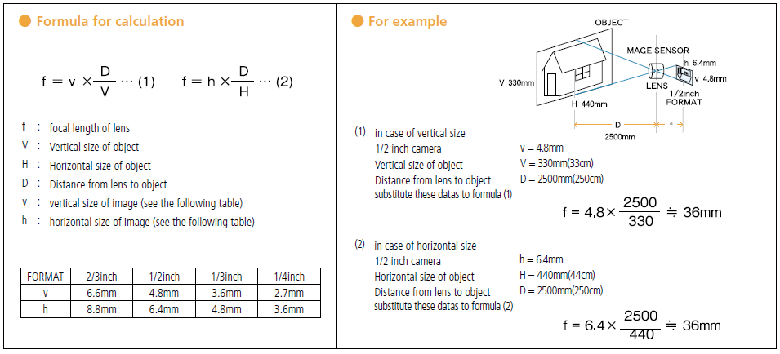
 |  | SensorSize(V) | 5.7 | mm
 | 视场 | FOV(V) | 80 | mm

out | 视场 | FOV(V) | 71.25 | mm
in | 焦距 | focal length | 16 | mm
 |  | SensorSize(V) | 5.7 | mm
 | 工作距离 | WD | 200 | mm

 |  | 相机传感器的靶面大小
 | V | 垂直尺寸的对象
 | H | 横向尺寸的对象

 | 相机：横向5.7 x 纵向4.28

